Financieel
 |  |  |  |  | Vragen: | 1) De huidige formule voor de financieringskosten is misschien wat onnodig complex maar hij is wel gemakkelijk te valideren met externe tools. Verbeteringen echter wel nog mogelijk
Financieel |  |  |  |  |  |  | Klad Aflossingstabel: | Maandelijkse aflossing = [geleend bedrag] x ((1+ [jkp])^(1/12)-1) x ((1+[jkp])^(1/12))^[looptijd in maanden] / (((1+[jkp])^(1/12))^[looptijd in maanden] -1)
 |  |  |  |  |  |  |  | 1453.2479307
Parameters
Parameter Groep | Parameter Id | Beschrijving | Waarde | Eenheid
Aankoop | Aankoopprijs_Voertuig | De netto-prijs van het voertuig | Lookup AP1 | euro
Financieel | Rente_Diesel | Rente lening diesel (enkel rente of volledige lening?) | 6% | %
Financieel | Rente_Elektrisch | Rente lening elektrisch | 6% | % |  |  |  |  | Validatie:
Financieel | Rente_HBEV | Rente lening HBEV | 6% | % |  |  |  |  | Financiëringskosten = (((Ontleend_Bedrag) * ((1 + Rente_Diesel)^(1/12)-1) * (((1+Rente_Diesel)^(1/12))^(Termijn * 12)) / ((((1 + Rente_Diesel)^(1/12))^(Termijn * 12)) -1)) * (Termijn * 12)) - Ontleend_Bedrag
Financieel | Rente_H2ICE | Rente lening H2ICE | 6% | % |  |  |  |  | Onleend bedrag: |  | €100,000.00
Financieel | Lening | % vreemd vermogen aankoop voertuig | 100% | % |  |  |  |  | Rente_Diesel: |  | 1%
Financieel | Termijn | De termijn van de lening | 6 | Jaar |  |  |  |  | Termijn: |  | 10j
Financieel | Verzekering_Diesel | Verzekering diesel €/jaar | € 4,200 | euro
Financieel | Verzekering_Elektrisch | Verzekering elektrisch €/jaar | € 4,200 | euro |  |  |  |  | Functie: | €5,101.23
Financieel | Verzekering_Waterstof | Verzekering waterstof €/jaar | € 4,200 | euro

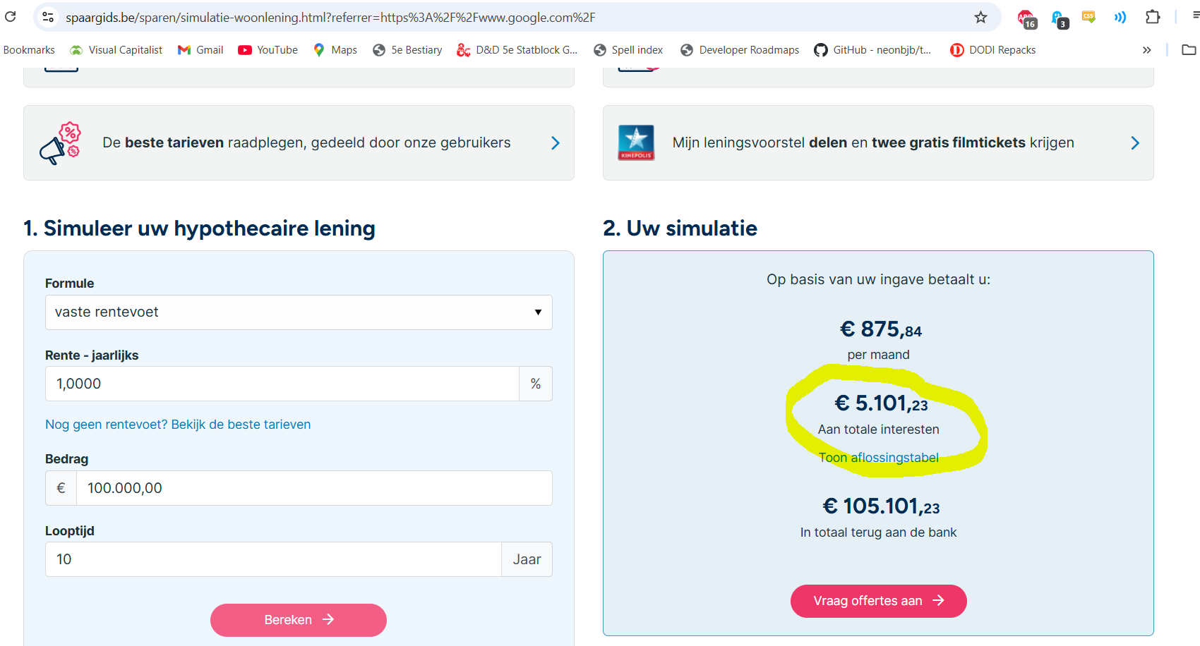
Variabelen
Variable Groep | Variable Id | Beschrijving | Bereik | Eenheid
Algemeen | Aandrijving | Het type aandrijving van het voertuig | Lijst | -
Algemeen | Voertuigtype | De grootte van het voertuig | Lijst | -

Berekening

Financieel = (Financiëringskosten / Financiëringstermijn) + Verzekeringen

Financiëringskosten: | Lookup Aankoopprijs_Voertuig op basis van Voertuigtype en Aandrijving in AP1

 | Ontleend_Bedrag = Lening * Aankoopprijs_Voertuig

 | ALS Aandrijving = Diesel
 | DAN | Financiëringskosten = (((Ontleend_Bedrag) * ((1 + Rente_Diesel)^(1/12)-1) * (((1+Rente_Diesel)^(1/12))^(Termijn * 12)) / ((((1 + Rente_Diesel)^(1/12))^(Termijn * 12)) -1)) * (Termijn * 12)) - Ontleend_Bedrag
 | ANDERS
 | ALS Aandrijving = Elektrisch
 | DAN | Financiëringskosten = (((Ontleend_Bedrag) * ((1 + Rente_Elektrisch)^(1/12)-1) * (((1+Rente_Elektrisch)^(1/12))^(Termijn * 12)) / ((((1 + Rente_Elektrisch)^(1/12))^(Termijn * 12)) -1)) * (Termijn * 12)) - Ontleend_Bedrag
 | ANDERS
 | ALS Aandrijving = HBEV
 | DAN | Financiëringskosten = (((Ontleend_Bedrag) * ((1 + Rente_HBEV)^(1/12)-1) * (((1+Rente_HBEV)^(1/12))^(Termijn * 12)) / ((((1 + Rente_HBEV)^(1/12))^(Termijn * 12)) -1)) * (Termijn * 12)) - Ontleend_Bedrag
 | ANDERS
 | ALS Aandrijving = H2ICE
 | DAN | Financiëringskosten = (((Ontleend_Bedrag) * ((1 + Rente_H2ICE)^(1/12)-1) * (((1+Rente_H2ICE)^(1/12))^(Termijn * 12)) / ((((1 + Rente_H2ICE)^(1/12))^(Termijn * 12)) -1)) * (Termijn * 12)) - Ontleend_Bedrag

FInanciëringstermijn: | Financiëringstermijn = Termijn

Verzekeringen: | ALS Aandrijving = Diesel
 | DAN | Verzekeringen = Verzekering_Diesel
 | ANDERS
 | ALS Aandrijving = Elektrisch
 | DAN | Verzekeringen = Verzekering_Elektrisch
 | ANDERS
 | ALS Aandrijving = HBEV
 | DAN | Verzekeringen = Verzekering_Elektrisch
 | ANDERS
 | ALS Aandrijving = H2ICE
 | DAN | Verzekeringen = Verzekering_Waterstof

